Data
Holdbarhet av |  | Trombocytter analysert på PLT-F Sysmex

Tillatt bias | 4.3 | %, og tillatt totalfeil |  | 10.2 | %

0 | 236.0 | 340.0 | 291.0 | 265.0 | 201.0 | 316.0 | 365.0 | 267.0 |  | 213.0 | 306.0 | 383.0
12 | 224.0 | 340.0 | 290.0 | 260.0 | 202.0 | 312.0 | 368.0 | 259.0 | 162.0 | 208.0 | 304.0 | 386.0
24 | 226.0 | 343.0 | 295.0 | 263.0 | 202.0 | 317.0 | 370.0 | 259.0 | 176.0 | 213.0 | 300.0 | 384.0
36 | 227.0 | 344.0 | 289.0 | 253.0 | 201.0 | 304.0 | 367.0 | 250.0 | 165.0 | 212.0 | 301.0 | 384.0
48 | 223.0 | 340.0 | 289.0 | 260.0 | 198.0 | 314.0 | 362.0 | 252.0 | 170.0 | 212.0 | 300.0 | 382.0
60 | 221.0 | 334.0 | 279.0 | 255.0 | 201.0 | 306.0 | 360.0 | 251.0 | 169.0 | 212.0 | 296.0 | 380.0
72 | 221.0 | 326.0 | 263.0 | 263.0 | 193.0 | 321.0 | 355.0 | 249.0 | 148.0 | 208.0 | 298.0 | 380.0
84 |  |  |  |  |  |  |  |  |  |  | 293.0 | 385.0
 | Tid 0 | Tid 1 | Tid 2 | Tid 3 | Tid 4 | Tid 5 | Tid 6 | Tid 7 | Tid 8
Timer | 0 | 12 | 24 | 36 | 48 | 60 | 72 | 84
Prøve nr | Målte verdier
1 | 236.0 | 224.0 | 226.0 | 227.0 | 223.0 | 221.0 | 221.0
2 | 340.0 | 340.0 | 343.0 | 344.0 | 340.0 | 334.0 | 326.0
3 | 291.0 | 290.0 | 295.0 | 289.0 | 289.0 | 279.0 | 263.0
4 | 265.0 | 260.0 | 263.0 | 253.0 | 260.0 | 255.0 | 263.0 |  |  |  |  | 210.0 | 162.0 | 176.0 | 165.0 | 170.0 | 169.0 | 148.0
5 | 201.0 | 202.0 | 202.0 | 201.0 | 198.0 | 201.0 | 193.0
6 | 316.0 | 312.0 | 317.0 | 304.0 | 314.0 | 306.0 | 321.0
7 | 365.0 | 368.0 | 370.0 | 367.0 | 362.0 | 360.0 | 355.0
8 | 267.0 | 259.0 | 259.0 | 250.0 | 252.0 | 251.0 | 249.0
9 |  | 162.0 | 176.0 | 165.0 | 170.0 | 169.0 | 148.0 |  |  |  | Stjerne på pasient nr 9. Aggregater?
10 | 213.0 | 208.0 | 213.0 | 212.0 | 212.0 | 212.0 | 208.0
11 | 306.0 | 304.0 | 300.0 | 301.0 | 300.0 | 296.0 | 298.0 | 293.0
12 | 383.0 | 386.0 | 384.0 | 384.0 | 382.0 | 380.0 | 380.0 | 385.0
13 | 318.0 | 317.0 | 309.0 | 313.0 | 310.0 | 320.0 | 309.0 | 302.0
14 | 290.0 | 293.0 | 280.0 | 288.0 | 282.0 | 281.0 | 280.0 | 289.0
15 | 205.0 | 207.0 | 211.0 | 203.0 | 205.0 | 206.0 | 202.0 | 216.0
16 | 312.0 | 307.0 | 312.0 | 316.0 | 312.0 | 308 | 311 | 315
17 | 210.0 | 203.0 | 204.0 | 203.0 | 203.0 | 203 | 203 | 203
18 | 246.0 | 246.0 | 248.0 | 243.0 | 244.0 | 244 | 240 | 251
19 | 297.0 | 290.0 | 292.0 | 290.0 | 281.0 | 254 | 290 |  |  |  | T7 på pasient 19 med stjerne.
20 | 335.0 | 332.0 | 332.0 | 331.0 | 329.0 | 335 | 333 | 329
21
22
23
24
25
26
27
28
29
30
31
32
33 |  |  |  |  |  |  |  |  |  | Figur 1. Hver linje representerer måleverdiene for en enkelt prøve.
34
35
36
37
38
39
40
41
42
43
44
45
46
47
48
49
50

 | Prosent (blå tall er større enn tillatt totalfeil)

0 | 100.00 | 100.00 | 100.00 | 100.00 | 100.00 | 100.00 | 100.00 | 100.00 | 0.00 | 100.00 | 100.00 | 100.00
12 | 94.92 | 100.00 | 99.66 | 98.11 | 100.50 | 98.73 | 100.82 | 97.00 | 0.00 | 97.65 | 99.35 | 100.78
24 | 95.76 | 100.88 | 101.37 | 99.25 | 100.50 | 100.32 | 101.37 | 97.00 | 0.00 | 100.00 | 98.04 | 100.26
36 | 96.19 | 101.18 | 99.31 | 95.47 | 100.00 | 96.20 | 100.55 | 93.63 | 0.00 | 99.53 | 98.37 | 100.26
48 | 94.49 | 100.00 | 99.31 | 98.11 | 98.51 | 99.37 | 99.18 | 94.38 | 0.00 | 99.53 | 98.04 | 99.74
60 | 93.64 | 98.24 | 95.88 | 96.23 | 100.00 | 96.84 | 98.63 | 94.01 | 0.00 | 99.53 | 96.73 | 99.22
72 | 93.64 | 95.88 | 90.38 | 99.25 | 96.02 | 101.58 | 97.26 | 93.26 | 0.00 | 97.65 | 97.39 | 99.22
84 | 0.00 | 0.00 | 0.00 | 0.00 | 0.00 | 0.00 | 0.00 | 0.00 | 0.00 | 0.00 | 95.75 | 100.52
 | 0.00 | 0.00 | 0.00 | 0.00 | 0.00 | 0.00 | 0.00 | 0.00 | 0.00 | 0.00 | 0.00 | 0.00
Prøve nr | Tid 0 | Tid 1 | Tid 2 | Tid 3 | Tid 4 | Tid 5 | Tid 6 | Tid 7 | Tid 8
1 | 100.00 | 94.92 | 95.76 | 96.19 | 94.49 | 93.64 | 93.64
2 | 100.00 | 100.00 | 100.88 | 101.18 | 100.00 | 98.24 | 95.88
3 | 100.00 | 99.66 | 101.37 | 99.31 | 99.31 | 95.88 | 90.38
4 | 100.00 | 98.11 | 99.25 | 95.47 | 98.11 | 96.23 | 99.25
5 | 100.00 | 100.50 | 100.50 | 100.00 | 98.51 | 100.00 | 96.02
6 | 100.00 | 98.73 | 100.32 | 96.20 | 99.37 | 96.84 | 101.58
7 | 100.00 | 100.82 | 101.37 | 100.55 | 99.18 | 98.63 | 97.26
8 | 100.00 | 97.00 | 97.00 | 93.63 | 94.38 | 94.01 | 93.26
9 |  |  |  |  |  |  |  |  |  |  | Trombocyttaggregater hos denne personen
10 | 100.00 | 97.65 | 100.00 | 99.53 | 99.53 | 99.53 | 97.65
11 | 100.00 | 99.35 | 98.04 | 98.37 | 98.04 | 96.73 | 97.39 | 95.75
12 | 100.00 | 100.78 | 100.26 | 100.26 | 99.74 | 99.22 | 99.22 | 100.52
13 | 100.00 | 99.69 | 97.17 | 98.43 | 97.48 | 100.63 | 97.17 | 94.97
14 | 100.00 | 101.03 | 96.55 | 99.31 | 97.24 | 96.90 | 96.55 | 99.66
15 | 100.00 | 100.98 | 102.93 | 99.02 | 100.00 | 100.49 | 98.54 | 105.37
16 | 100.00 | 98.40 | 100.00 | 101.28 | 100.00 | 98.72 | 99.68 | 100.96
17 | 100.00 | 96.67 | 97.14 | 96.67 | 96.67 | 96.67 | 96.67 | 96.67
18 | 100.00 | 100.00 | 100.81 | 98.78 | 99.19 | 99.19 | 97.56 | 102.03
19 | 100.00 | 97.64 | 98.32 | 97.64 | 94.61 | 85.52 | 97.64 |  |  |  | Feil med prøve t7
20 | 100.00 | 99.10 | 99.10 | 98.81 | 98.21 | 100.00 | 99.40 | 98.21
21
22
23
24
25
26
27
28
29
30
31
32
33
34
35
36
37
38
39 |  |  |  |  |  |  |  |  |  | Figur 2. De røde punktene viser gjennomsnitt for hvert tidspunkt, i prosent av utgangsverdi. De lottrette intervallene er 90% konfidensintervall for gjennomsnittene, og området mellom de røde linjene er tillatt bias. De blå punktene markerer enkeltverdier i prosent av utgangsverdi, og området mellom de blå linjene er tillatt totalfeil.
40
41
42
43
44
45
46
47
48
49
50
Mean | 100.00 | 99.00 | 99.30 | 98.45 | 98.11 | 97.21 | 97.09 | 99.35
n | 19.00 | 19.00 | 19.00 | 19.00 | 19.00 | 19.00 | 19.00 | 9.00 | 0.00
SD | 0.00 | 1.68 | 1.94 | 2.04 | 1.88 | 3.49 | 2.57 | 3.32
SEM | 0.00 | 0.39 | 0.45 | 0.47 | 0.43 | 0.80 | 0.59 | 1.11
t | 1.73 | 1.73 | 1.73 | 1.73 | 1.73 | 1.73 | 1.73 | 1.86
t x SEM | 0.00 | 0.67 | 0.77 | 0.81 | 0.75 | 1.39 | 1.02 | 2.06
Minimum | 100.00 | 94.92 | 95.76 | 93.63 | 94.38 | 85.52 | 90.38 | 94.97
Maksimum | 100.00 | 101.03 | 102.93 | 101.28 | 100.00 | 100.63 | 101.58 | 105.37
Bias nedre gr | 95.75 | 95.75 | 95.75 | 95.75 | 95.75 | 95.75 | 95.75 | 95.75 | 95.75
Bias øvre gr | 104.25 | 104.25 | 104.25 | 104.25 | 104.25 | 104.25 | 104.25 | 104.25 | 104.25
TEA nedre gr | 89.80 | 89.80 | 89.80 | 89.80 | 89.80 | 89.80 | 89.80 | 89.80 | 89.80
TEA øvre gr | 110.20 | 110.20 | 110.20 | 110.20 | 110.20 | 110.20 | 110.20 | 110.20 | 110.20

Krav
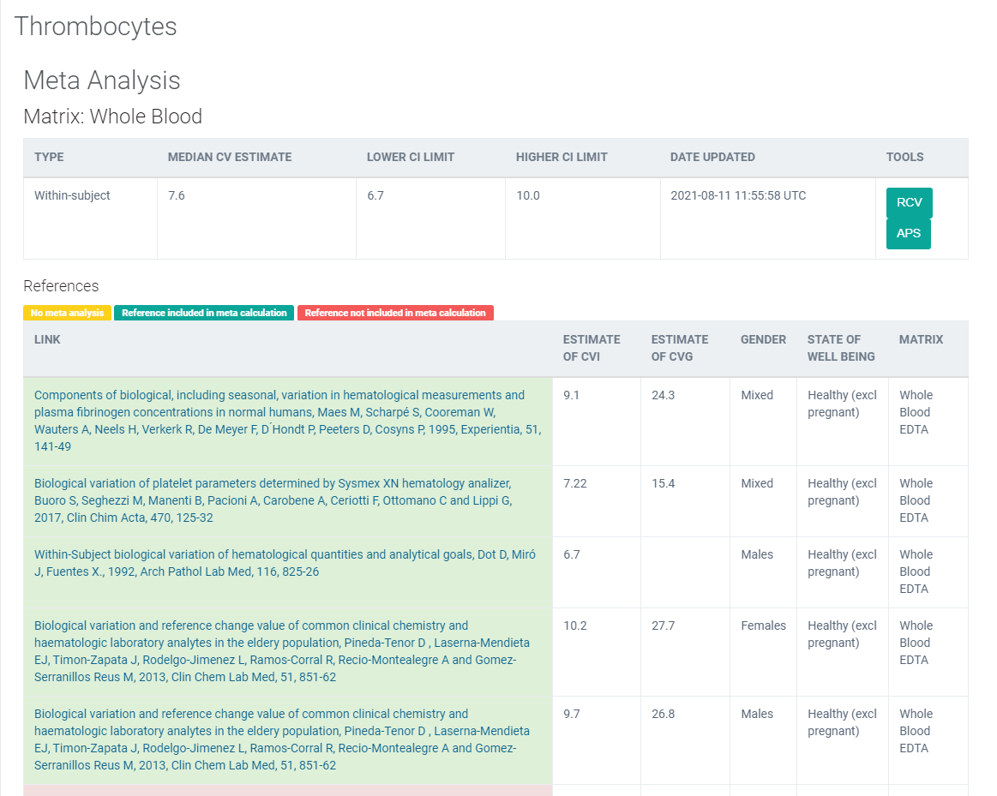
Legge inn:
7.22 | CVi
15.4 | CVg | Prosent
 | ROT av (CVi2 + CVg2) | 17.01
 | I < | 3.61
 | B < | 4.25
 | TE< | 10.21

 |  |  | Utregnet | 2021-08-12
 |  |  | 289.2884
 |  |  | 17.008480238
 |  |  | 4.2521200595

 |  |  |  |  | 5.9565
 |  |  |  | TE | 10.2065

Kopi fra EFLM database 210811 |  | https://biologicalvariation.eu/meta_calculations/1061

